Лист1
Мебель и оборудование
№
 | Наименование | Контакты | Материал | Цвет | Изображение | Количество | Цена за шт. в руб. | Сумма
8 | Пуф-трансформер "ПОЛУМЕСЯЦ" | ООО ФМК "Агат" fmkagat@yandex.ru Данил моб. +8(905)045-69-55 Телефон +7/4742/522308 | Винилискожа | Зеленый-21 Желтый-407 | 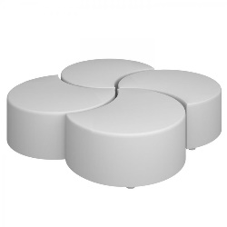 | 1 | 42,214.00 ₽ | 42,214.00 ₽
1 | ПУФ-ТРАНСФОРМЕР "ЦВЕТОК 2" | ООО ФМК "Агат" fmkagat@yandex.ru Данил моб. +8(905)045-69-55 Телефон +7/4742/522301 | Винилискожа | Зеленый-21 Желтый-407 Оранжевый-29 Белый | 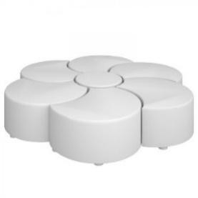 | 1 | 32,085.00 ₽ | 32,085.00 ₽
2 | Стол трансформер "ОРИО" регулируемый | ООО ФМК "Агат" fmkagat@yandex.ru Данил моб. +8(905)045-69-55 Телефон +7/4742/522302 | ЛДСП | Серый (металлокаркас) Солнечный свет | 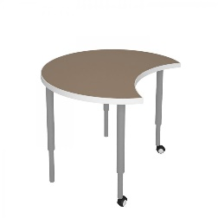 | 8 | 6,406.00 ₽ | 51,248.00 ₽
3 | Cтул ученический мягкий ростовой 5 гр. роста | ООО ФМК "Агат" fmkagat@yandex.ru Данил моб. +8(905)045-69-55 Телефон +7/4742/522303 | Винилискожа | Белый (металлокаркас) Оранжевый-29 | 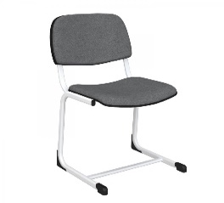 | 8 | 4,598.00 ₽ | 36,784.00 ₽
3 | Cтул ученический мягкий ростовой 6 гр. роста | ООО ФМК "Агат" fmkagat@yandex.ru Данил моб. +8(905)045-69-55 Телефон +7/4742/522303 | Винилискожа | Белый (металлокаркас) Оранжевый-30 |  | 1 | 4,626.00 ₽ | 4,626.00 ₽
5 | Системы хранения СЕРИЯ "ФРЕШ" Модуль нижний 2x3 | ООО ФМК "Агат" fmkagat@yandex.ru Данил моб. +8(905)045-69-55 Телефон +7/4742/522305 | ЛДСП | Холодный серый (корпус) Белый снег Солнечный свет | 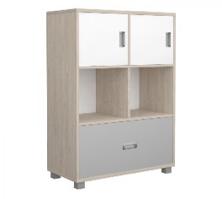 | 2 | 11,292.00 ₽ | 22,584.00 ₽
6 | Системы хранения СЕРИЯ "ФРЕШ" Модуль нижний 3x2 | ООО ФМК "Агат" fmkagat@yandex.ru Данил моб. +8(905)045-69-55 Телефон +7/4742/522306 | ЛДСП | Холодный серый (корпус) Белый снег Солнечный свет | 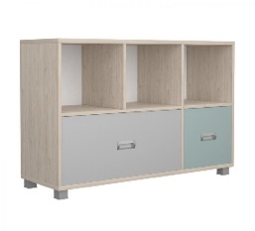 | 1 | 11,174.00 ₽ | 11,174.00 ₽
7 | Стол (1200x650) с тумбой | ООО ФМК "Агат" fmkagat@yandex.ru Данил моб. +8(905)045-69-55 Телефон +7/4742/522307 | ЛДСП | Белый (металлокаркас) Холодный серый (корпус тумбы, столешница) Солнечный свет Белый снег | 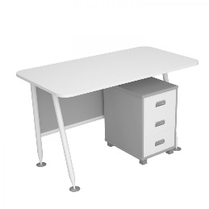 | 1 | 16,690.00 ₽ | 16,690.00 ₽
9 | Интерактивный комплект доска EliteBoard WR-84A24 + проектор Infocus In114BBST + крепление Stoiko MS-750B-S | ООО "КОМУС" Для справок: 8-495-258-25-88 Заказать: 8-495-780-80-80 8-495-651-65-11 | _ | Серый Оранжевый | 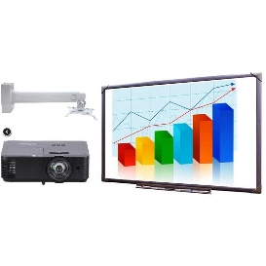 | 1 | 117,363.00 ₽ | 117,363.00 ₽
10 | Кулер для воды Vatten V41WE белый | ООО "КОМУС" Для справок: 8-495-258-25-88 Заказать: 8-495-780-80-80 8-495-651-65-12 | Пластик | Белый | 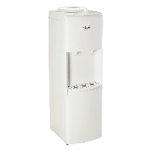 | 1 | 6,590.00 ₽ | 6,590.00 ₽
11 | Розетка Lezard MIRA одноместная с заземлением 16А IP20 с рамкой скрытого монтажа белая (701-0202-123) | ООО "КОМУС" Для справок: 8-495-258-25-88 Заказать: 8-495-780-80-80 8-495-651-65-13 | Пластик | Белый | 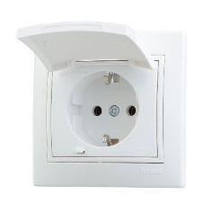 | 7 | 323.00 ₽ | 2,261.00 ₽
12 | Выключатель двухклавишный Lezard Mira 10А IP20 с рамкой скрытого монтажа белый (701-0202-101) | ООО "КОМУС" Для справок: 8-495-258-25-88 Заказать: 8-495-780-80-80 8-495-651-65-14 | Пластик | Белый | 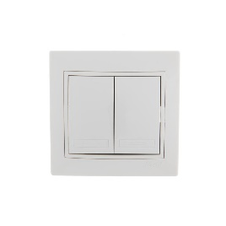 | 1 | 300.00 ₽ | 300.00 ₽
13 | Корзина для мусора Attache 17 л металл черная (26.8х26.8х35.5 см) | ООО "КОМУС" Для справок: 8-495-258-25-88 Заказать: 8-495-780-80-80 8-495-651-65-15 | Сталь | Черный |  | 1 | 614.00 ₽ | 614.00 ₽
ИТОГО |  |  |  |  |  |  |  | 344,533.00 ₽

